Лист1
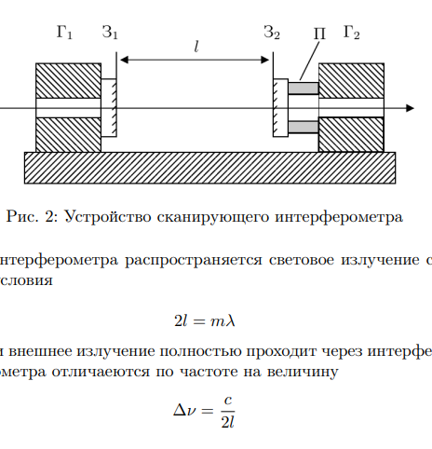
L, sm = | 65
lambda, A = | 6328 | lambda, sm | 0.00006328
l, sm | 9 |  |  | R= | 59544879.899
1п | межмодовое расстояние
Delta nu, Hz | 230769230.77
Delta lambda, sm | 130
2п
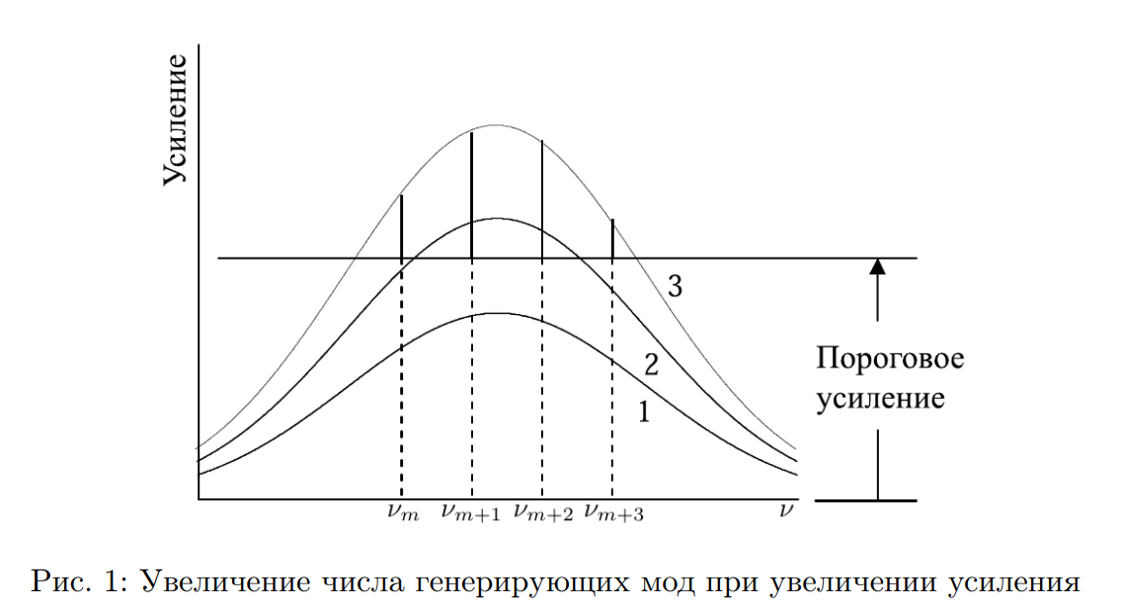
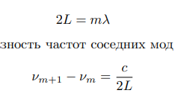

3п
N | 7
Delta lambda_Ne, sm | 1.0780964923E-10
1 а.е.м -> г | 1.66E-24
m_Ne, г | 3.3532E-23
v_x, sm/sec | 51110.769231
T, K | 634.75364814

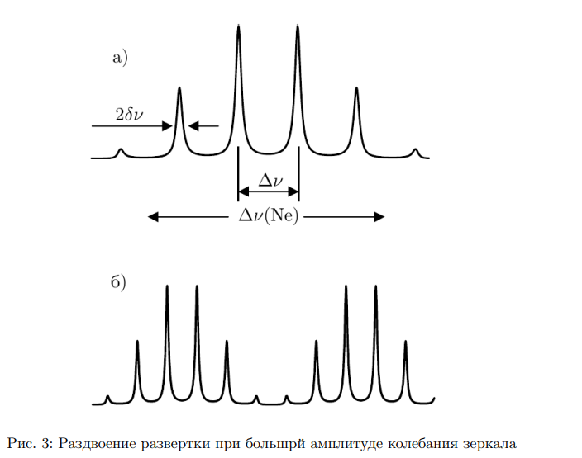
4п
Delta lambda_си, sm | 2.2246435556E-10

5п |  | 3/5 клетки в режиме 0,2 мс
 |  |  | 0.6
delta lambda, sm | 9.2408270769E-12 |  | 2.00
R | 6847871.8921
r | 0.86948615385
6п
зарисовать (сделать фото) вид осциллограммы спектральной линии
измеренные параметры

